REGISTRO SANITARIO
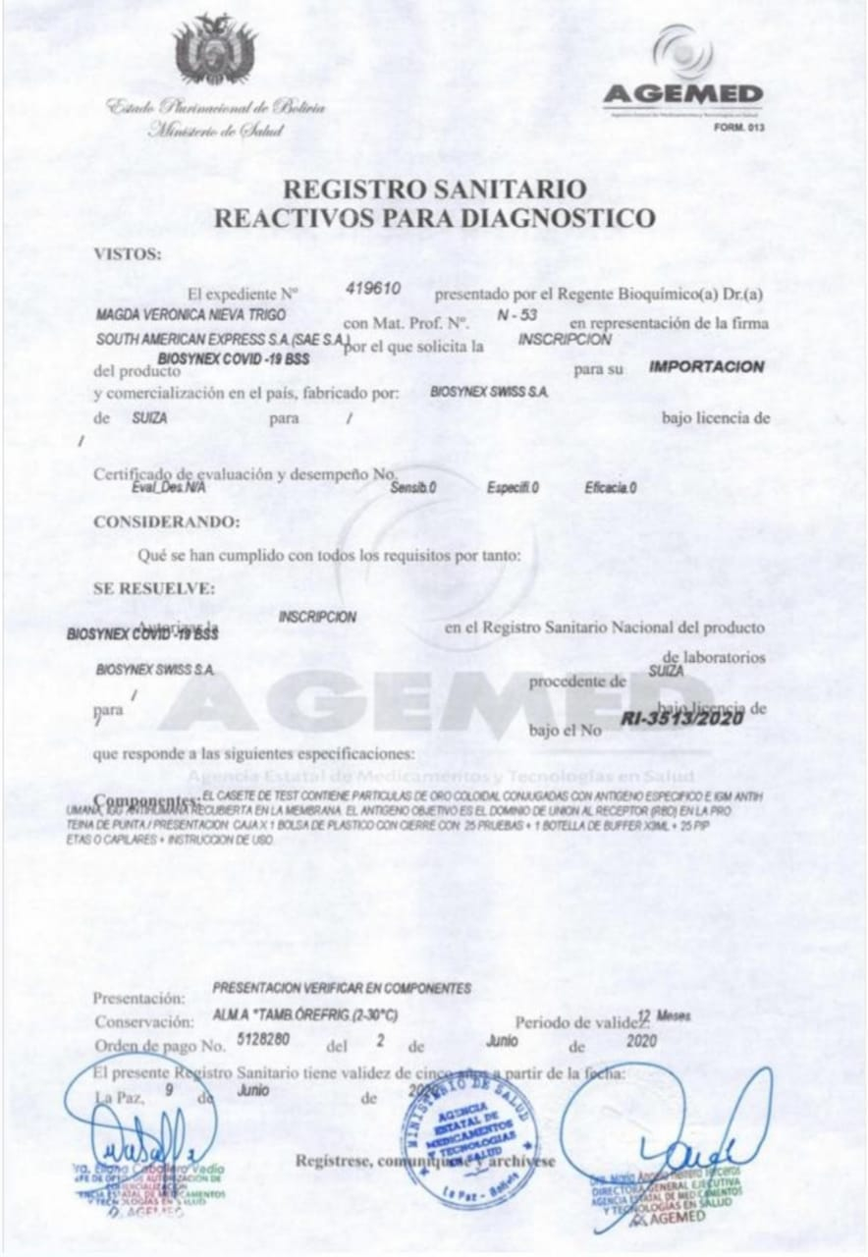
REGISTRO SANITARIO

CARTA DE AUTORIZACION DE COMERC
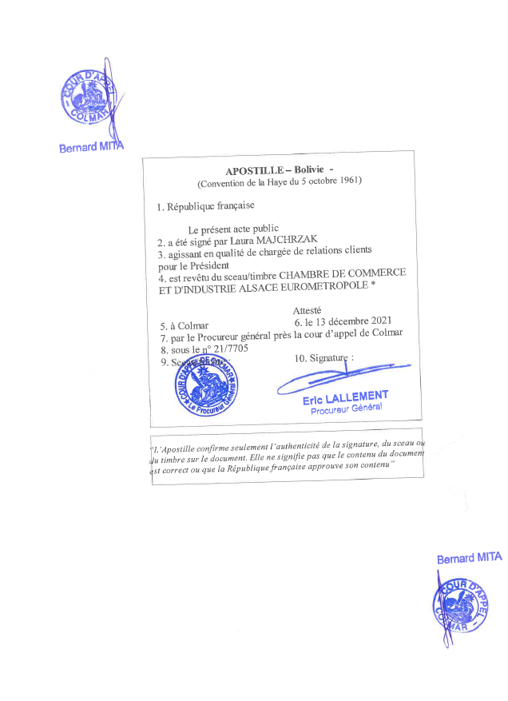
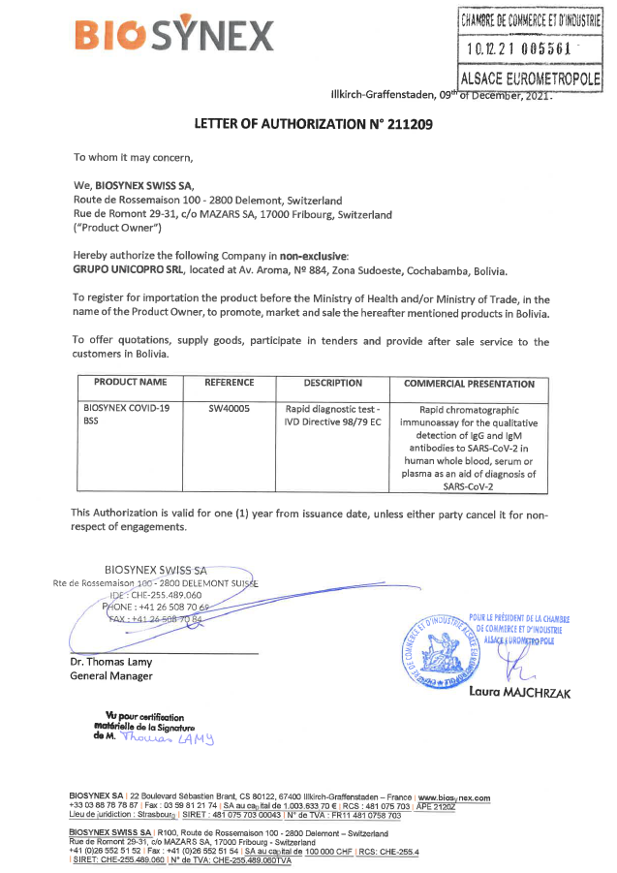
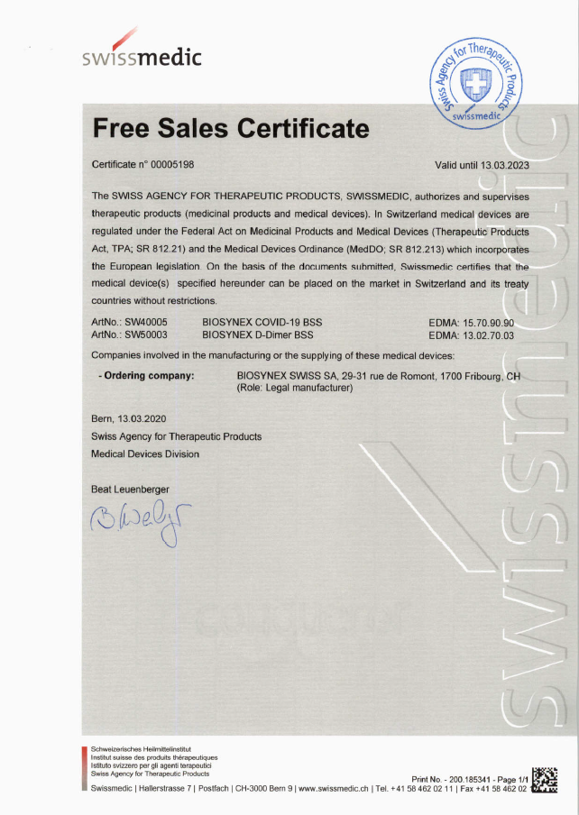
CARTA DE AUTORIZACION DE COMERCIALIZACION DEL LABORATORIO FABRICANTE

CERTIFICADO DE EMPRESA
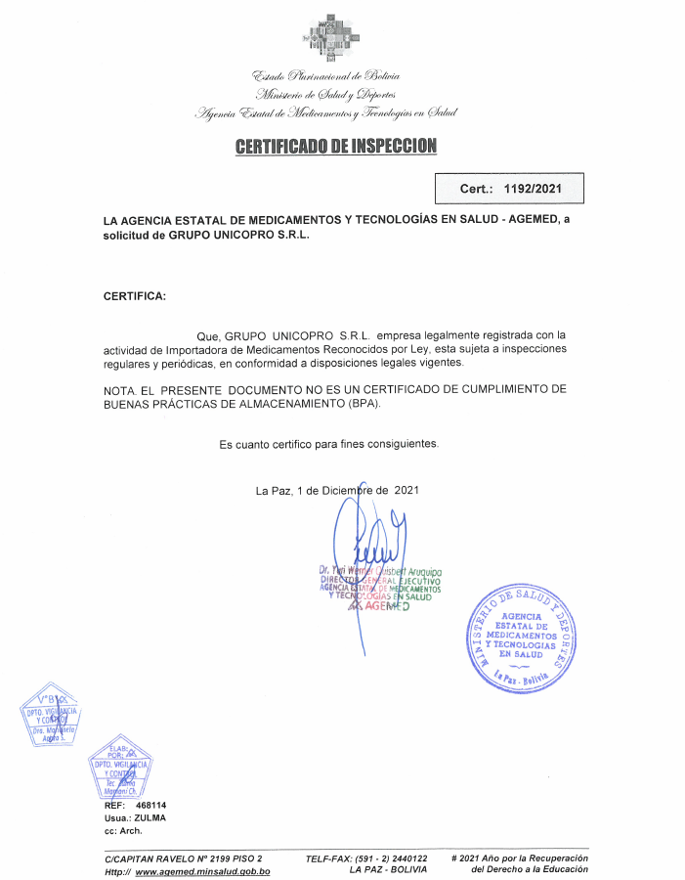
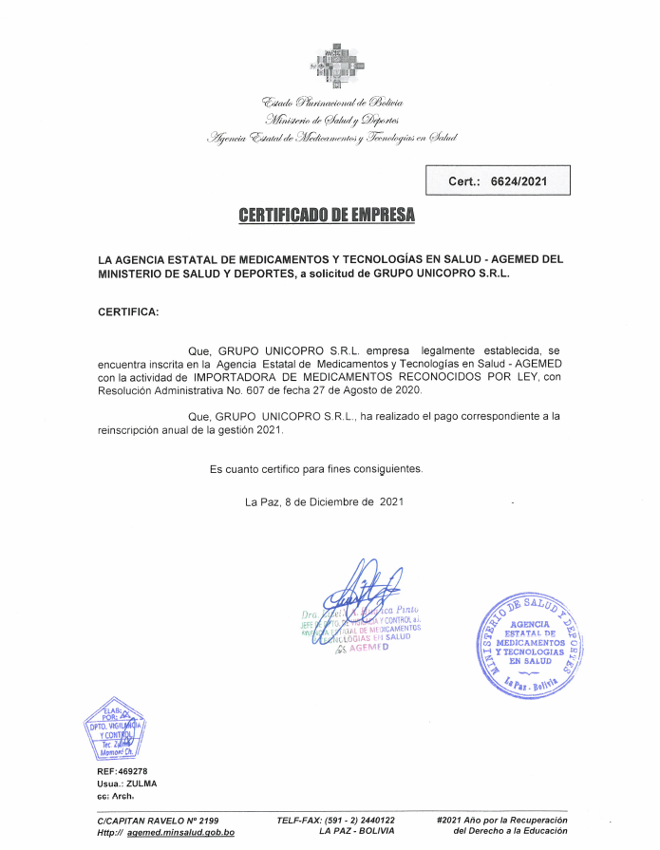
CERTIFICADO DE EMPRESA "GRUPO UNICOPRO S.R.L." EMITIDO POR AGEMED

CERTIFICADOS DE CALIDAD
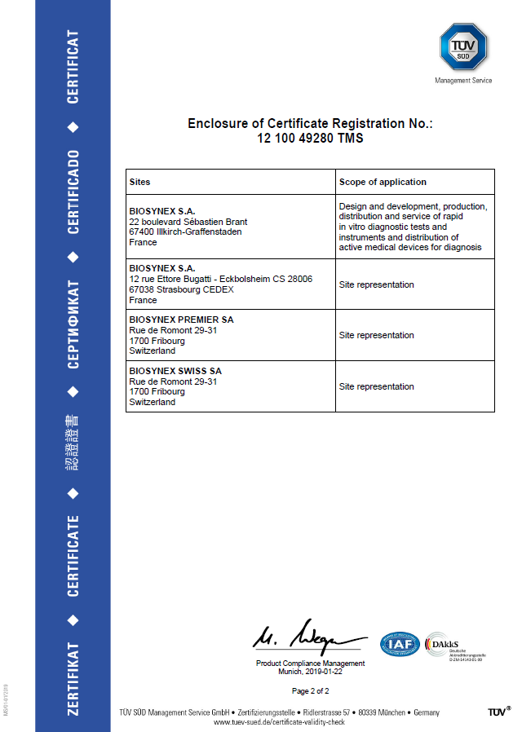
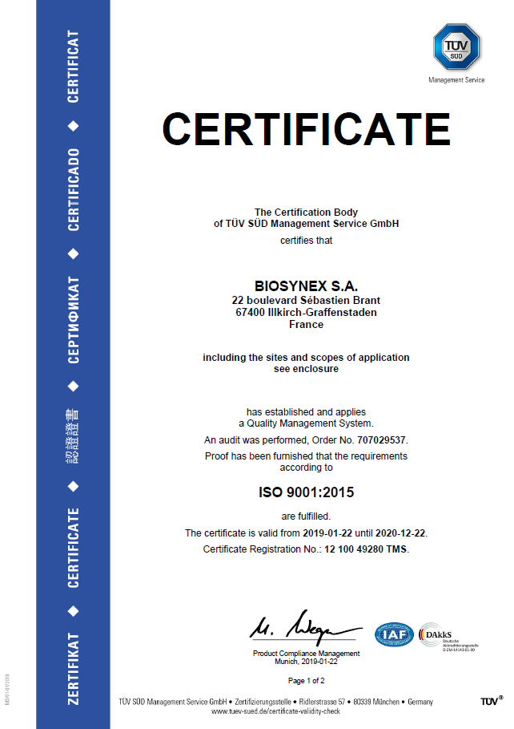
CERTIFICADOS DE CALIDAD

CERTFICADO DE BUENAS PRACTICAS
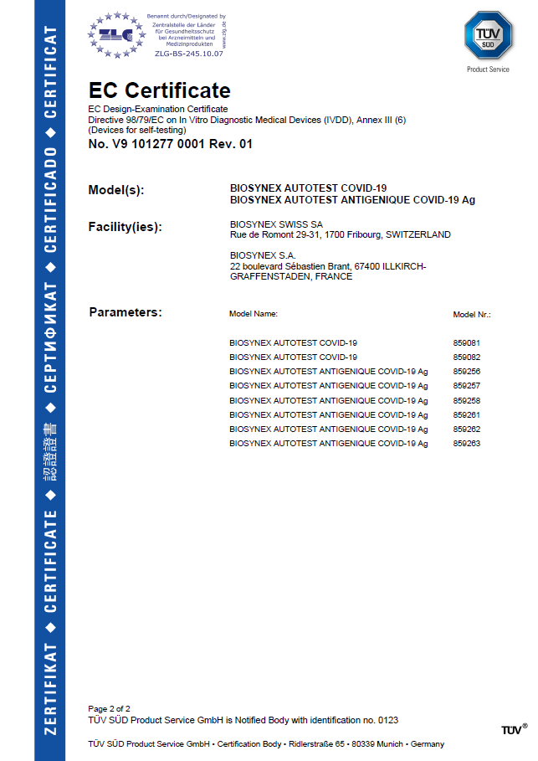
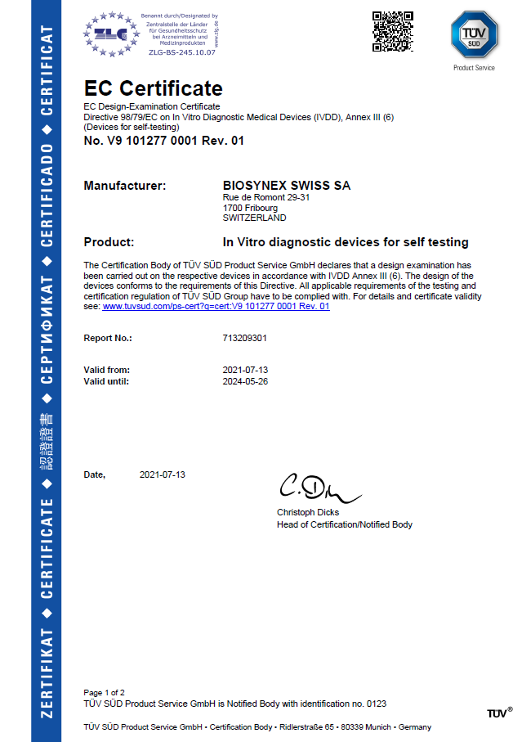
CERTIFICADO DE BUENAS PRACTICAS DE MANUFACTURA DE BIOSYNEX SWISS

CARTA COMPROMISO DE CAMBIO DE P
